Sheet1
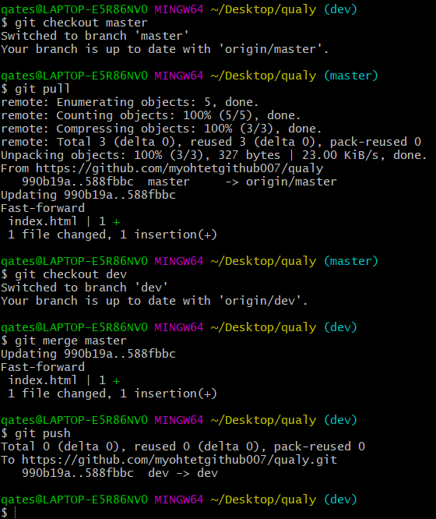

 |  | Master barnch နဲ. Dev barnch merge | Master barnch ကလူအားလုံးသုံးတဲ.barnch

 |  | အရင်ဆုံး master barnch မှာတင်ထားတာကို အရင် pull လုပ်ရမည် | Devကနောက်ဆုံး barnch release လုပ်ဖို.အတွက်ပဲသုံးတာ
 |  |  | eg. Project managerတစ်‌ကောင်ပဲသုံးတဲ.branch
 |  | ပြီးရင် git checkout dev branch ထဲ၀င်

 |  | git merge master

Git conflig

Icoming changes and githubပေါမှာ ရှိတဲ.file | <<old file>>
Current changes က အခု အသစ်ထည်.တဲ.file

